②入所申込書・希望先申請書 (R8)
1 | 2 | 3 | 4 | 5 | 6 | 7 | 8 | 9 | 10 | 11 | 12 | 13 | 14 | 15 | 16 | 17 | 18 | 19 | 20 | 21 | 22 | 23 | 24 | 25 | 26 | 27 | 28 | 29 | 30 | 31 | 32 | 33 | 34 | 35 | 36 | 37 | 38 | 39
② |  |  |  |  |  |  |  |  |  |  |  |  |  |  |  |  |  |  |  |  |  |  |  |  |  |  |  |  |  |  |  |  |  |  | R8

 |  |  |  |  |  |  | 保育施設入所申込書

（宛先） |  |  |  |  |  |  |  |  |  |  |  |  |  |  |  |  |  |  |  |  |  |  |  | 記入日 |  |  |  | 令和 |  |  | 年 |  | 月 |  | 日
上尾市長
 |  |  |  |  |  |  |  |  |  |  |  |  |  |  |  |  |  |  |  |  |  |  | 保護者氏名：

次のとおり、保育施設（認可保育所、地域型保育施設等）の入所を申し込みます。
フ リ ガ ナ |  |  |  |  |  |  |  |  |  |  |  |  |  |  |  |  |  |  |  |  |  |  | 生年月日（和暦） |  |  |  |  |  |  |  |  |  |  | 性 別
児 童 名 |  |  |  |  |  |  |  |  |  |  |  |  |  |  |  |  |  |  |  |  |  |  |  |  |  |  | 年 |  |  | 月 |  |  | 日 | 男 ・ 女
保育を必要とする期間 |  |  |  |  |  |  |  |  | 令和 |  |  |  |  | 年 |  |  | 月 | 1 |  | 日 から 小学校就学前まで | から |  | 小学校就学前まで※
 |  |  |  |  |  |  |  |  | ※出産予定での申請の場合、保育を必要とする期間は出産予定日の前後３ヶ月となります。

1．現在の児童の保育状況に該当する□にチェックをつけてください
1－1 保育施設に預けている
□認可保育施設 |  |  |  |  |  | □認可外保育施設 |  |  |  |  |  | □家庭保育室 |  |  |  |  | □職場託児所 |  |  |  |  | □一時保育 |  |  |  | □幼稚園 |  |  | □その他 |  |  | （ |  |  |  |  | ）
施設名（ |  |  |  |  |  |  |  |  |  |  |  |  |  |  |  |  |  |  |  |  |  |  |  |  |  |  |  |  |  |  |  |  |  |  |  |  | ）
1－2 保護者が保育している |  |  |  |  |  |  |  |  | □父 ・ □母 |  |  |  |  | が | □自宅 ・ □職場 |  |  |  |  |  | にて保育している |  |  |  |  |  | （ | □育児休業中 |  |  |  |  | ）
1－3 保護者以外が保育している
保育者氏名： |  |  |  |  |  |  |  |  |  |  |  |  |  | 児童との続柄 ： |  |  |  |  | □祖父 ・ □祖母 ・ □その他 |  |  |  |  |  |  |  |  |  | ( |  |  |  |  |  |  |  | )
保育者生年月日 ： |  |  |  |  |  |  |  |  | 年 |  | 月 |  | 日 |  | 保育者住所:
1－4 その他の状況
□その他 |  |  | （ |  |  |  |  |  |  |  |  |  |  |  |  |  |  |  |  |  |  |  |  |  |  |  |  |  |  |  |  |  |  |  |  |  | ）

2．入所できなかった場合 （兄弟姉妹同時申込みの方は、全員が入所できなかった場合）
□空き待ちをする（翌月以降選考継続） ・ □申し込みを取り下げる

3．入所できなかった場合の保育方法 ※該当するものにチェックをつけてください
□ |  | 育児休業を延長して自宅保育 |  |  |  |  |  |  |  |  |  | □ |  | 認可外等を検討（ |  |  |  |  | □ | 認可外保育施設 |  |  | □ | 一時預かり |  | □ | 幼稚園 |  | □ | その他（ |  |  |  |  |  |  | ））
□ |  | 仕事・介護の傍ら保育（自宅・職場同伴） |  |  |  |  |  |  |  |  |  | □ |  | 親族・知人 |  |  |  |  | 氏名： |  |  |  |  |  |  |  |  |  | 関係性：
□ |  | 現在入所している保育施設を継続利用 |  |  |  |  |  |  |  |  |  | □ |  | その他（ |  |  |  |  |  |  |  |  |  |  |  |  |  |  |  |  |  |  |  |  |  |  | ）

4． 兄弟姉妹で申込の場合の入所条件※兄弟姉妹の同時申請を行う場合には、下記フローを参照してご家庭に合った条件を設定してください
★兄弟姉妹条件 申込み希望番号 |  |  |  |  |  |  |  |  |  |  |  | 優先児童設定（②⑤⑥選択時記入） |  |  |  |  |  |  |  |  |  |  |  |  |  | □有 ・ □無

 |  |  |  |  |  |  |  |  |  |  |  | ※1人のみ入園の場合、優先児に設定した児童の入園が決定するまで他の兄弟姉妹は空きがあっても入園できません |  |  |  |  |  |  |  |  |  |  |  |  |  | 有の場合、 優先児童氏名 |  |  |  | （ |  |  |  |  |  |  | ）

兄弟姉妹条件判定フロー
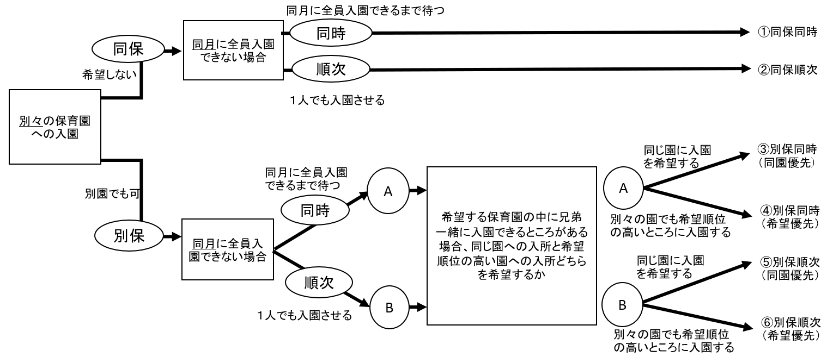

 | ※１ ①③④の場合、兄弟姉妹の誰かが入所できる場合であっても、入所できない児童が１人でもいた場合、他の兄弟姉妹は入所決定しません。
 | ※２ ②⑤⑥の場合、１人でも入所が決定した場合、保育要件を満たしていただく必要があります。（例：２ヶ月以内に就労復帰）

希望先保育施設申請書

児童氏名 |  |  |  |  |  |  |  |  |  |  |  |  |  |  |  |  |  |  | 生年月日（和暦） |  |  |  |  |  |  |  |  | 年 |  |  |  | 月 |  |  |  | 日

・以下の太枠内に希望施設の施設コード（4桁）及び施設名をご記載ください。
・施設コードは申請書類の中の「保育施設一覧表」でご確認のうえ間違いのないようご記載ください。
コードに誤りがございますと正確に選考されない場合がございます。

・希望順位は選考上の優先度に影響はございません。入所を希望する順にご記入ください。

希望順位 |  |  |  |  |  | 施設コード（4桁） |  |  |  |  |  |  | 利用希望保育施設名
第1希望
第2希望
第3希望
第4希望
第5希望
第6希望
第7希望
第8希望
第9希望
第10希望
第11希望
第12希望
第13希望
第14希望
第15希望
第16希望
第17希望
第18希望
第19希望
第20希望

※施設コードと施設名が異なり、申請者との確認が不可能である場合には施設名を希望先として認定します。

